Cтолы
Мебель для персонала "XTEN-GLOSS"
Внимание! При комплектации рабочих мест из коллекции "XTEN-GLOSS" используются шкафы, тумбы, приставки и дополнительные элементы из серии "XTEN"
Основные цвета ЛДСП: Дуб Сонома, Бук Тиара, Дуб Юкон Модерн, Белый, Сосна Эдмонт,
Металлокаркас: полированная нержавеющая сталь |  |  |  | Цены в рублях на |  | 2026-01-01
Изображение | Артикул | Габаритные размеры, мм (ШхГхВ) | Описание | Вес (кг) | Объем (м.куб.) | Цена
Столы письменные
 | XGST 127.1 | 1200х700х750 | Столешница из ЛДСП т. 25мм c кромкой ПВХ т. 2мм. Опоры металлокаркаса П-образной формы из полированной нержавеющей стали, труба 60х30х1,5мм с регулировкой внизу. Комплектуется двумя траверсами, цвет краски - хром. | 28.7 | 0.093 | 46179
 | XGST 147.1 | 1400х700х750 |  | 32.3 | 0.100 | 47415
 | XGST 167.1 | 1600х700х750 |  | 34.9 | 0.108 | 48663
 | XGCET 149.1 (L/R) | 1400х900х750 |  | 34.3 | 0.110 | 48266
 | XGCET 169.1 (L/R) | 1600х900х750 |  | 36.9 | 0.119 | 49555
 | XGCT 149.1 (L/R) | 1400х900х750 |  | 33.8 | 0.110 | 48169
 | XGCT 169.1 (L/R) | 1600х900х750 |  | 34.9 | 0.119 | 49521
Столы угловые
 | XGCT 1415.1 | 1400х1500х750 | Столешница из ЛДСП т. 25мм c кромкой ПВХ т. 2мм. Опоры металлокаркаса П-образной формы из полированной нержавеющей стали, труба 60х30х1,5мм с регулировкой внизу. Комплектуется двумя траверсами, цвет краски - хром. | 51.14 | 0.164 | 72219
 | XGCT 1615.1 | 1600х1500х750 |  | 53.7 | 0.172 | 73467
Брифинг-приставки
 | XGB 860.1 | 800х600х750 | Столешница из ЛДСП т. 25мм c кромкой ПВХ т. 2мм. Опоры металлокаркаса П-образной формы из полированной нержавеющей стали, труба 60х30х1,5мм с регулировкой внизу. Комплектуется одной траверсой, цвет краски - хром. | 18.8 | 0.064 | 24804
 | XGR 869.1 | 800х600х750 | Столешница из ЛДСП т. 25мм c кромкой ПВХ т. 2мм. Опоры металлокаркаса П-образной формы из полированной нержавеющей стали, труба 60х30х1,5мм с регулировкой внизу. Комплектуется одной траверсой, цвет краски - хром. Арт. XGR 869 для стола XGET 169 Арт. XGR 889 для стола XGET 189. | 19.5 | 0.065 | 25210
 | XGR 889.1 | 800х600х750 |  | 19.6 | 0.066 | 25840
Столы руководителя
 | XGET 169.1 | 1600х867х750 | Столешница из ЛДСП т. 25мм c кромкой ПВХ т. 2мм. Опоры металлокаркаса П-образной формы из полированной нержавеющей стали, труба 60х30х1,5мм с регулировкой внизу. Столешница комплектуется двумя траверсами, цвет краски - хром. | 37.9 | 0.118 | 49399
 | XGET 189.1 | 1800х914х750 |  | 42.4 | 0.129 | 50998
Фронтальные панели к одинарным столам
 | XGDST 127.1 | 1100х350х18 | Панель из ЛДСП т. 18мм. с кромкой ПВХ т. 2мм, комплектуется кронштейнами из металла т.3мм. Габариты фронтальной панели с кронштейнами - 1114/1314/1514/1714х95х350 | 5.2 | 0.014 | 3688
 | XGDST 147.1 | 1300х350х18 |  | 5.7 | 0.016 | 3886
 | XGDST 167.1 | 1500х350х18 |  | 7.2 | 0.016 | 4082
 | XGDST 187.1 | 1700х350х18 |  | 8.2 | 0.021 | 4277
Конференц-стол
 | XGSCT 2714.1 | 2720х1406х750 | Столешница из ЛДСП т. 25мм с металлическими прямоугольными заглушками (кабель-каналами) в центре каждой столешницы. Опоры металлокаркаса П-образной формы из полированной нержавеющей стали, труба 60х30х1,5мм с регулировкой внизу. Каждая столешница комплектуется четырмя траверсами, цвет краски - хром. | 108.1 | 0.630 | 138069
Рабочие станции
 | XGWST 2470.1 | 2406х700х750 | Столешница из ЛДСП т. 25мм c кромкой ПВХ т. 2мм. Опоры металлокаркаса П-образной формы из полированной нержавеющей стали, труба 60х30х1,5мм с регулировкой внизу. Каждая столешница комплектуется двумя траверсами, цвет краски - хром.. Рекомендуем комплектовать рабочие станции настольными экранами серий XTEN, RAND ACOUSTIC и RAND LITE | 54.4 | 0.211 | 80322
 | XGWST 2870.1 | 2806х700х750 |  | 61.5 | 0.227 | 82794
 | XGWST 3270.1 | 3206х700х750 |  | 66.6 | 0.242 | 85290
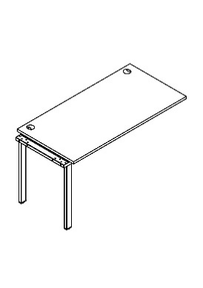 | XIGST 1270.1 | 1200х700х750 | Столешница из ЛДСП т. 25мм c кромкой ПВХ т. 2мм. Опора промежуточная из трубы 60х30х1,5мм с регулировкой внизу. Столешница комплектуется двумя траверсами. Применяется для увеличения длины и количества рабочих мест станции XGWST **70. Необходимо использовать как вставку в среднюю часть рабочей станции. Допускается одновременное использование неограниченного количества элементов. Рекомендуем комплектовать рабочие станции настольными экранами серий XTEN, RAND ACOUSTIC и RAND LITE | 30.3 | 0.130 | 34143
 | XIGST 1470.1 | 1400х700х750 |  | 34.4 | 0.140 | 35380
 | XIGST 1670.1 | 1600х700х750 |  | 37.5 | 0.160 | 36628
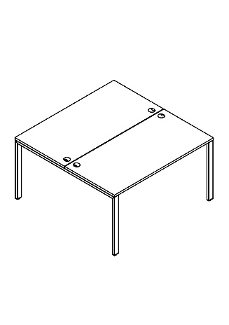 | XGWST 1214.1 | 1200х1406х750 | Столешница из ЛДСП т. 25мм c кромкой ПВХ т. 2мм. Опоры металлокаркаса П-образной формы из полированной нержавеющей стали, труба 60х30х1,5мм с регулировкой внизу. Каждая столешница комплектуется двумя траверсами, цвет краски - хром. Рекомендуем комплектовать рабочие станции настольными экранами серий XTEN, RAND ACOUSTIC и RAND LITE. | 51.8 | 0.182 | 68787
 | XGWST 1414.1 | 1400х1406х750 |  | 58.8 | 0.197 | 71260
 | XGWST 1614.1 | 1600х1406х750 |  | 64.0 | 0.212 | 73756
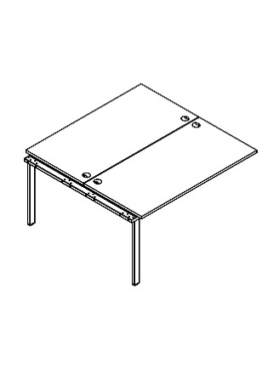 | XIGWST 1214.1 | 1200х1406х750 | Столешница из ЛДСП т. 25мм c кромкой ПВХ т. 2мм. Опора промежуточная из трубы 60х30х1,5мм с регулировкой внизу. Каждая столешница комплектуется двумя траверсами. Применяется для увеличения длины и количества рабочих мест станции XGWST 1*14. Необходимо использовать как вставку в среднюю часть рабочей станции. Допускается одновременное использование неограниченного количества элементов. Рекомендуем комплектовать рабочие станции настольными экранами серий XTEN, RAND ACOUSTIC и RAND LITE. | 57.9 | 0.280 | 58978
 | XIGWST 1414.1 | 1400х1406х750 |  | 66.1 | 0.300 | 61451
 | XIGWST 1614.1 | 1600х1406х750 |  | 72.4 | 0.320 | 63947
 | XGWST 2414.1 | 2406х1406х750 | Столешница из ЛДСП т. 25мм c кромкой ПВХ т. 2мм. Опоры металлокаркаса П-образной формы из полированной нержавеющей стали, труба 60х30х1,5мм с регулировкой внизу. Каждая столешница комплектуется двумя траверсами, цвет краски - хром. Рекомендуем комплектовать рабочие станции настольными экранами серий XTEN, RAND ACOUSTIC и RAND LITE. | 100.3 | 0.690 | 127765
 | XGWST 2814.1 | 2806х1406х750 |  | 114.6 | 0.690 | 132711
 | XGWST 3214.1 | 3206х1406х750 |  | 124.8 | 0.690 | 137703
Варианты комплектации
XGWST 2870.1 + XIGST 1470.1 |  |  | XGWST 2814.1 + XIGWST 1414.1

Компоновки ассортимента
Комбинации элементов
Оперативная мебель XTEN GLOSS |  | Комбинация №1 |  | Наименование/Артикул | Цена
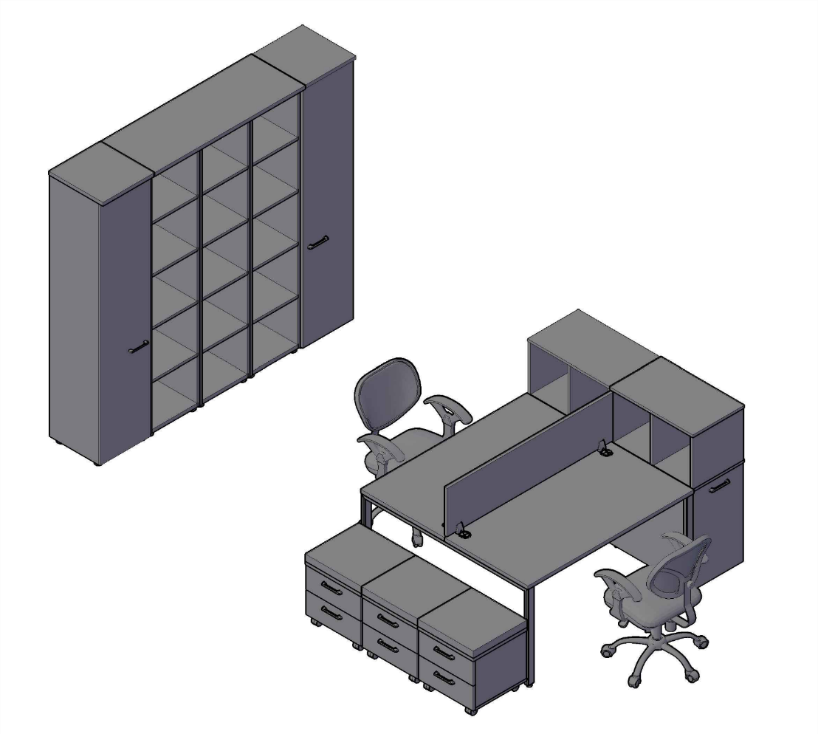 |  |  |  | XGWST 1414.1 - 1 шт. | 71,260
 |  |  |  | XBP 143 - 1 шт. | 4,586
 |  |  |  | XDLS 720 - 2 шт. | 18,967
 |  |  |  | XOS 700 - 2 шт. | 11,263
 |  |  |  | XMC-2D.1A - 3 шт. | 27,780
 |  |  |  | XHC 42 - 3 шт. | 26,450
 |  |  |  | XHC 42.1 - 2 шт. | 28,179
 |  |  |  | XTP 128 - 1 шт. | 2,932

 | Цена: |  | 191,417.00

Оперативная мебель XTEN GLOSS |  | Комбинация №2 |  | Наименование/Артикул | Цена
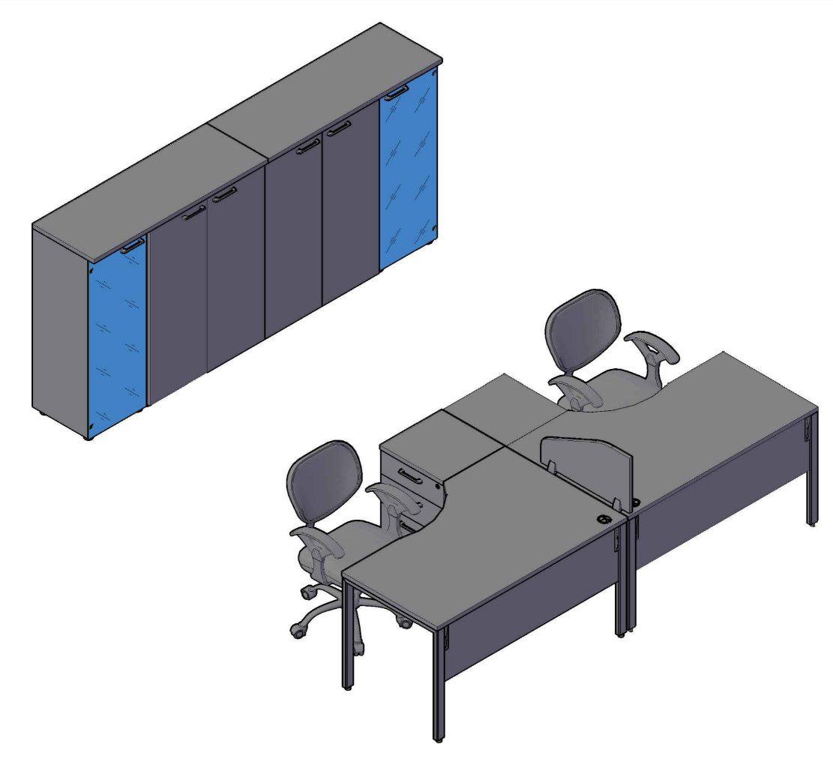 |  |  |  | XGCET 149.1 (L/R) - 2 шт. | 96,533
 |  |  |  | XGDST 147.1 - 2 шт. | 7,771
 |  |  |  | XLC-4D.1 - 2 шт. | 25,262
 |  |  |  | XBL 653 - 1 шт. | 3,379
 |  |  |  | XMC 85.1 - 2 шт. | 30,051
 |  |  |  | XMC 42.2 - 2 шт. | 19,955
 |  |  |  | XTP 128 - 2 шт. | 5,863

 | Цена: |  | 188,814.00

Оперативная мебель XTEN GLOSS |  | Комбинация №3 |  | Наименование/Артикул | Цена
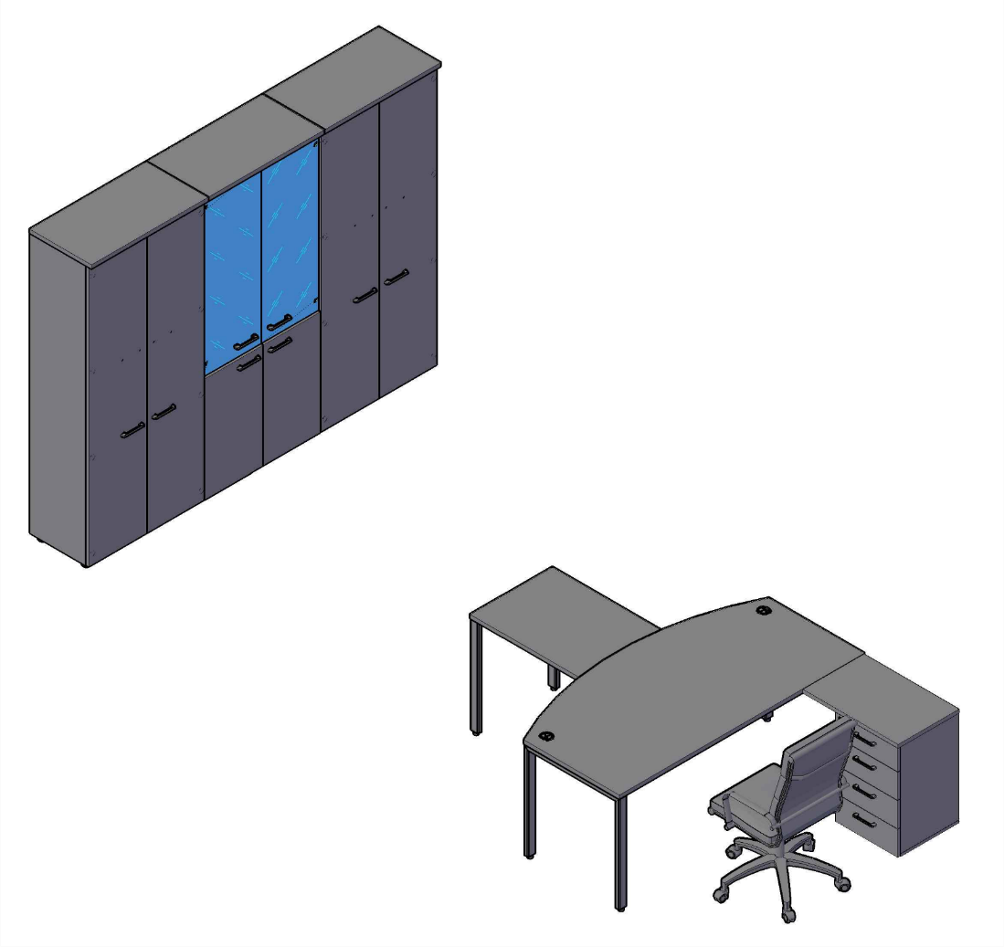 |  |  |  | XGET 189.1 - 1 шт. | 50,998
 |  |  |  | XGR 889.1 - 1 шт. | 25,840
 |  |  |  | XLC-4D.2 - 1 шт. | 13,385
 |  |  |  | XCW 85 - 1 шт. | 20,353
 |  |  |  | XHC 85.2 - 1 шт. | 23,678
 |  |  |  | XHC 85.3 - 1 шт. | 22,542

 | Цена: |  | 156,796.00

